TAS,TOS,TD
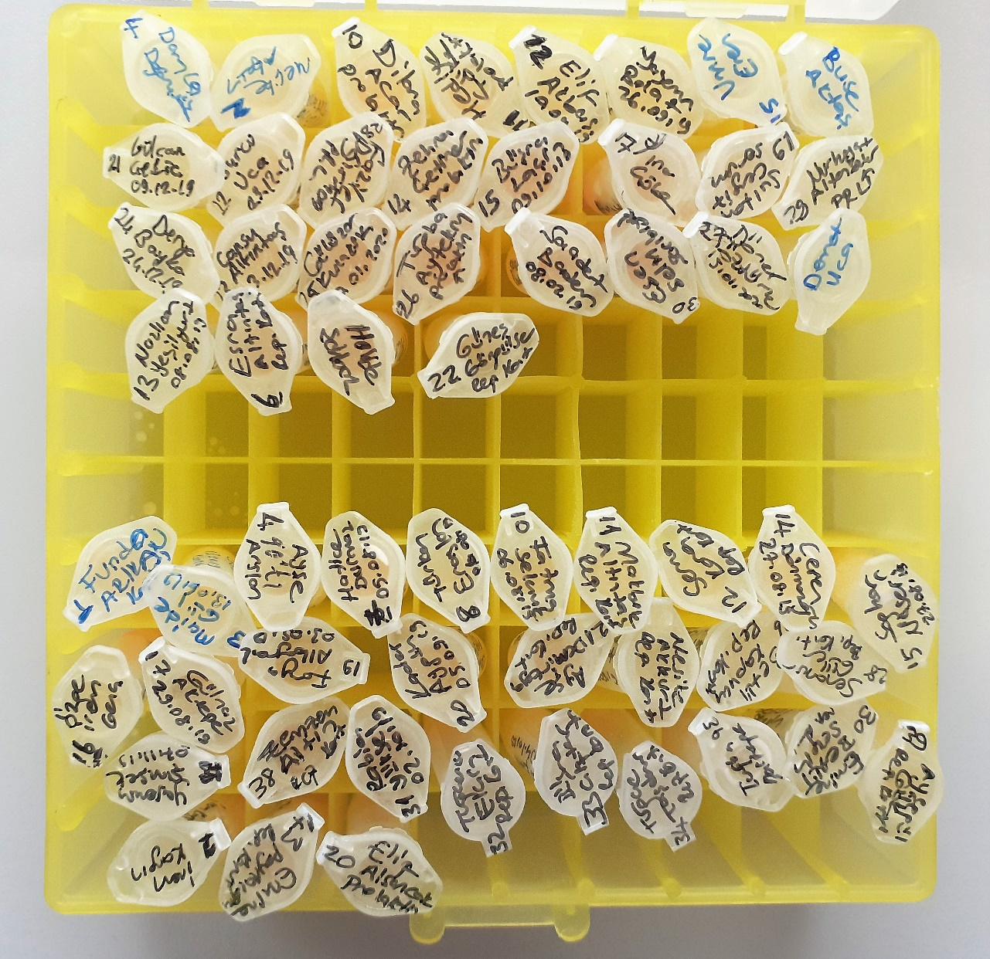
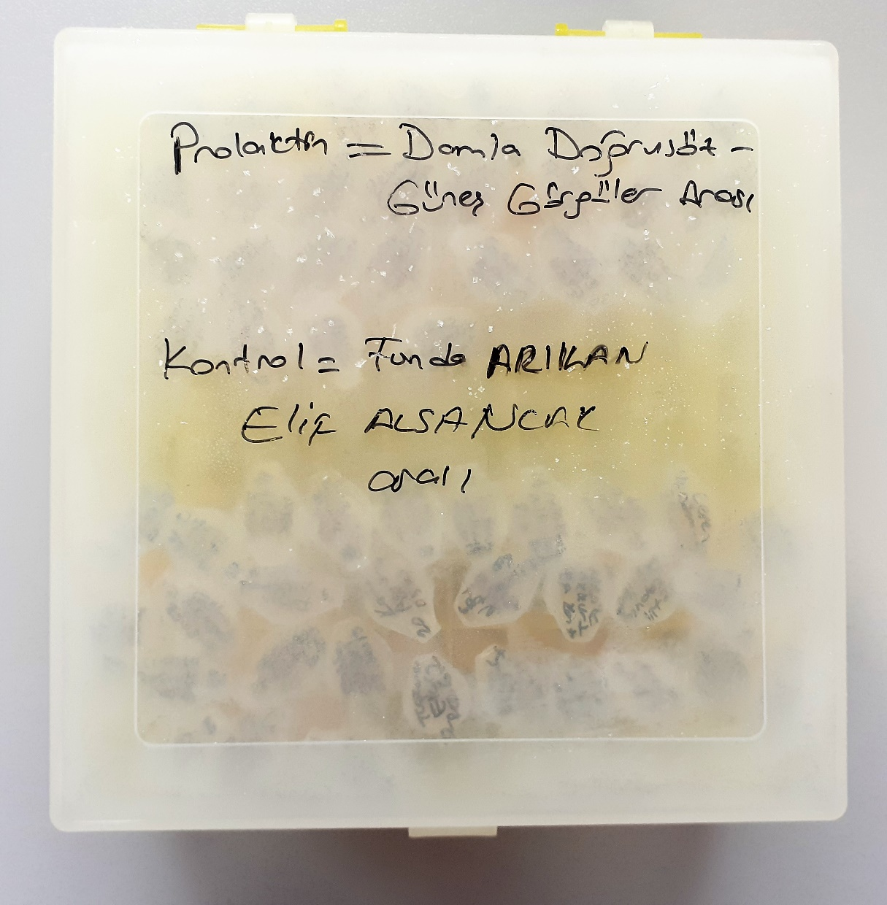
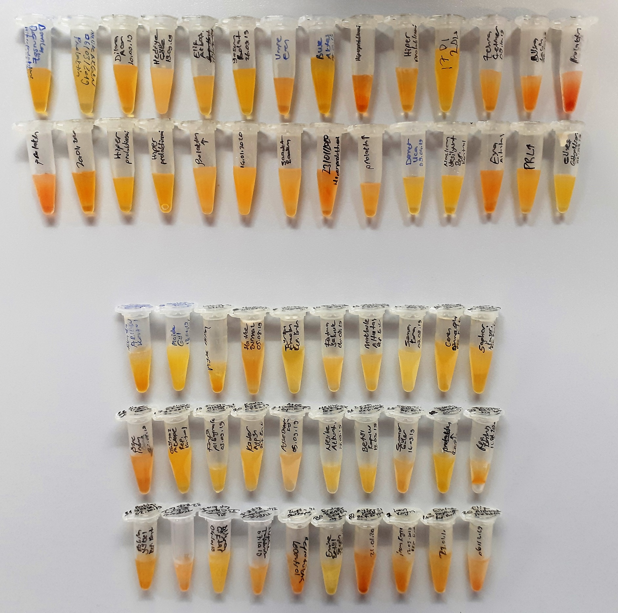
Numune Adı | TAS(mmol/L) | TOS (µmol/L) | OSI | TTL(µmol/L) | NTL(µmol/L) | Disülfit | NOT
Damla Doğrusöz | 0.87 | 17.84 | 2.051 | 211.2 | 200.91 | 5.145 |  | Bu çalışmada "Relassay" marka kitler kullanılmıştır.
Melike Akgün | 1.15 | 10.25 | 0.891 | 234 | 164.3 | 34.85 |  | Kullanılan cihaz: Mindray marka BS300 model tam otomatik biyokimya cihazı
Dilara Acar | 1.04 | 16.58 | 1.594 | 305.4 | 269.57 | 17.915
Hediye Çöke | 1.1 | 15.2 | 1.382 | 284.4 | 202.02 | 41.19 | lipemi | TAS: Total Antıoxidant Status
Elif Akbaş | 1.23 | 17.68 | 1.437 | 246.9 | 201.45 | 22.725 |  | TOS: Total Oxıdant Status
Yasemin Bolat | 1.24 | 13.95 | 1.125 | 234 | 221.49 | 6.255 |  | OSI: Oxidatıve Stress Index
Umre Eren | 1.23 | 14.2 | 1.154 | 273.9 | 257.02 | 8.44 |  | TTL: Total Thıol
Buse Aktaş | 1.65 | 8.08 | 0.490 | 235.2 | 125.59 | 54.805 |  | NTL: Natıve Thıol
Gülcan Çekiç | 1.08 | 16.31 | 1.510 | 337.2 | 227.68 | 54.76 | hemolizli | Disülfit: Thıol/ Disülfit Dengesi
Burcu Uca | 0.77 | 9.89 | 1.284 | 214.8 | 206.6 | 4.1
Fazilet Ağırmaz | 0.93 | 5.37 | 0.577 | 225.6 | 199.87 | 12.865
Zehra Çetiner | 1.21 | 12.1 | 1.000 | 231 | 145.19 | 42.905
Büşra Laçin | 1.11 | 14.64 | 1.319 | 261.6 | 214.72 | 23.44 | hemolizli
Pınar Çöke | 1.28 | 26.18 | 2.045 | 343.8 | 207.75 | 68.025 | hemolizli
Sultan Cengiz | 1.17 | 23 | 1.966 | 404.4 | 276.28 | 64.06 | hemolizli
Nurhayat Altanözer | 1.02 | 14.27 | 1.399 | 298.2 | 274.66 | 11.77
Derya Bayka | 1.04 | 8.61 | 0.828 | 360.6 | 246.55 | 57.025
Cansu Altıntaş | 0.96 | 7.86 | 0.819 | 330.6 | 204.56 | 63.02
Gülüzar Kulaksız | 1.17 | 9.57 | 0.818 | 335.4 | 191.35 | 72.025 | lipemi
Tuğba Aytekin | 1.17 | 9.02 | 0.771 | 328.8 | 156.16 | 86.32 | lipemi
Saadet Badem | 1.1 | 10.37 | 0.943 | 262.2 | 201.29 | 30.455
Esen Selin Sarıbıyık | 1.32 | 14.24 | 1.079 | 296.7 | 231.81 | 32.445
Döner Öztürk | 1.22 | 18.03 | 1.478 | 368.4 | 158.99 | 104.705 | lipemi
Demet Uca | 0.98 | 5.08 | 0.518 | 228.3 | 126.53 | 50.885
Nazlıcan Yeşilyurt | 1.18 | 5.48 | 0.464 | 318.9 | 250.86 | 34.02
Esra Altıntaş | 0.98 | 15.92 | 1.624 | 338.1 | 229.83 | 54.135 | hemolizli
Halide Şahbaz | 0.91 | 15.14 | 1.664 | 286.2 | 180.58 | 52.81
Güneş Görgüler | 1.24 | 8.14 | 0.656 | 269.1 | 156.62 | 56.24
Funda Arıkan | 1.17 | 4.2 | 0.359 | 290.7 | 163.63 | 63.535
Maide Gül | 0.89 | 31.86 | 3.580 | 335.7 | 166.08 | 84.81 | lipemi
Ayşe Arslan | 1.32 | 31.72 | 2.403 | 277.8 | 136.76 | 70.52 | lipemi
Hatice Durmaz | 1.08 | 12.66 | 1.172 | 236.4 | 171.94 | 32.23
Türkan Eraslan | 1.02 | 42.63 | 4.179 | 280.8 | 155.31 | 62.745
Fatma Selçuk | 1.12 | 9.87 | 0.881 | 261.3 | 179.11 | 41.095
Makbule Altıntaş | 0.74 | 9.45 | 1.277 | 216.3 | 114.25 | 51.025
Sema Kara | 1.22 | 8.84 | 0.725 | 261 | 102.55 | 79.225 | lipemi
Ceren Dönmezoğlu | 0.78 | 15.49 | 1.986 | 291 | 213.33 | 38.835
Saghar Naseri | 0.89 | 11.22 | 1.261 | 248.4 | 150.74 | 48.83
Özge İrem Genç | 1.18 | 16.03 | 1.358 | 285.3 | 216.93 | 34.185 | hemolizli
Gülnaz Aktepe | 1 | 10.12 | 1.012 | 316.5 | 190.27 | 63.115 | lipemi
Furya Albayrak | 1.22 | 20.4 | 1.672 | 188.1 | 109.06 | 39.52
Kader Aygün | 1.38 | 19.4 | 1.406 | 401.7 | 194.94 | 103.38 | lipemi
Ayşe Demirkaya | 1.03 | 23.19 | 2.251 | 210.6 | 89.8 | 60.4
Nesibe Akkurt | 1.11 | 20.37 | 1.835 | 227.7 | 195.37 | 16.165
Betül Kapucu | 1.14 | 15.69 | 1.376 | 285.9 | 235.49 | 25.205
Senanur Güler | 1.26 | 15.71 | 1.247 | 253.8 | 204.34 | 24.73
Yasemin Şimşek | 1.16 | 30.37 | 2.618 | 248.4 | 134.04 | 57.18 | lipemi
Zemzem Altın | 0.97 | 11.26 | 1.161 | 343.8 | 145.3 | 99.25 | lipemi
Rabia Yüksel | 1.18 | 16.26 | 1.378 | 348.86 | 159.72 | 94.57 | lipemi
Tuğçenur Elçin | 0.84 | 21.8 | 2.595 | 235.5 | 143.1 | 46.2
Büşra Çifter | 1.16 | 12.28 | 1.059 | 279 | 202.19 | 38.405
Tuğçe Taşdemir | 1.06 | 21.7 | 2.047 | 222.3 | 169.29 | 26.505
Tuğba Baştepe | 0.92 | 15.9 | 1.728 | 229.8 | 162.86 | 33.47
Emine Betül Sezgin | 1.16 | 46.47 | 4.006 | 252.9 | 192.63 | 30.135
Ayşegül Gök | 0.87 | 17.96 | 2.064 | 305.4 | 231.03 | 37.185
İrem Kangın | 1.03 | 19.31 | 1.875 | 305.1 | 195.59 | 54.755
Emine Poyrazoğlu | 1.09 | 12.33 | 1.131 | 238.5 | 194.8 | 21.85
Elif Alsancak | 1.04 | 19.04 | 1.831 | 264.9 | 140.28 | 62.31

